前提
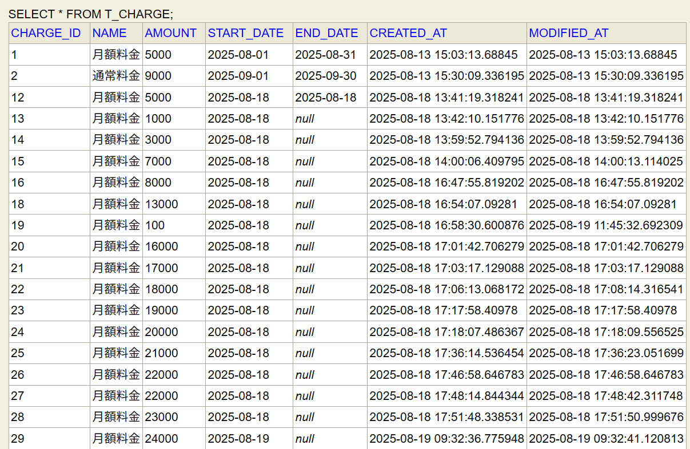
【前提】
管理者アカウント(user)でログイン済み

データーベースに登録済みのユーザー情報が表示される

ケース1-11
料金新規追加画面を確認する

1.料金新規追加のテキストが表示される
2.料金名のテキストが表示される
3.料金名のテキストボックスが表示される
4.月額料金のテキストが表示される
5.月額料金のテキストボックスが表示される
6.加入日のテキストが表示される
7.入日の日付選択ボックスが表示される
8.解約日のテキストが表示される
9.解約日の日付選択ボックスが表示される
10.保存ボタンが表示される
11.キャンセルボタンが表示される | ■詳細設計書

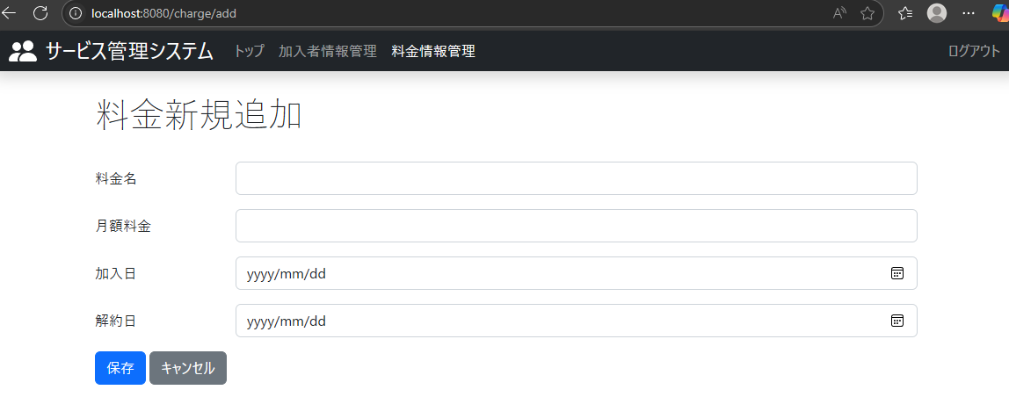
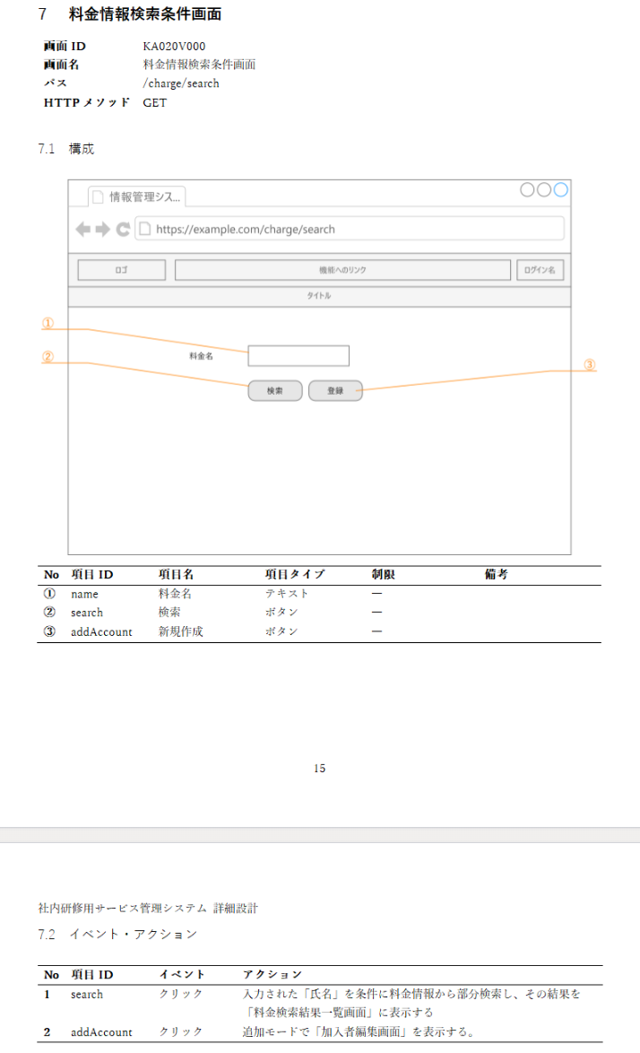
1.料金新規追加のテキストが表示される

3.料金名のテキストボックスが表示される
2.料金名のテキストが表示される

4.月額料金のテキストが表示される
5.月額料金のテキストボックスが表示される

8.解約日のテキストが表示される

11.キャンセルボタンが表示される

9.解約日の日付選択ボックスが表示される
7.入日の日付選択ボックスが表示される

6.加入日のテキストが表示される
10.保存ボタンが表示される

ケース12-13
料金新規追加画面「料金名」「月額料金」「加入日」「解約日」に情報を記載して保存ボタン押下

12.「料金名」に”月額料金”「月額料金」に”1000”「加入日」に”2025年8月19日”「解約日に」”2025年9月19日”を記載して保存ボタンを押下した時に、料金編集画面に遷移する

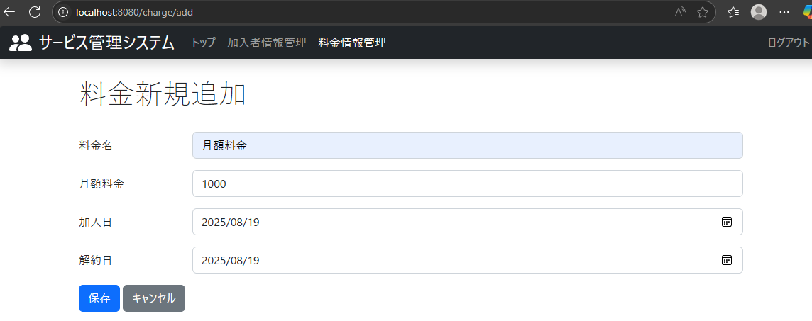

 | ■
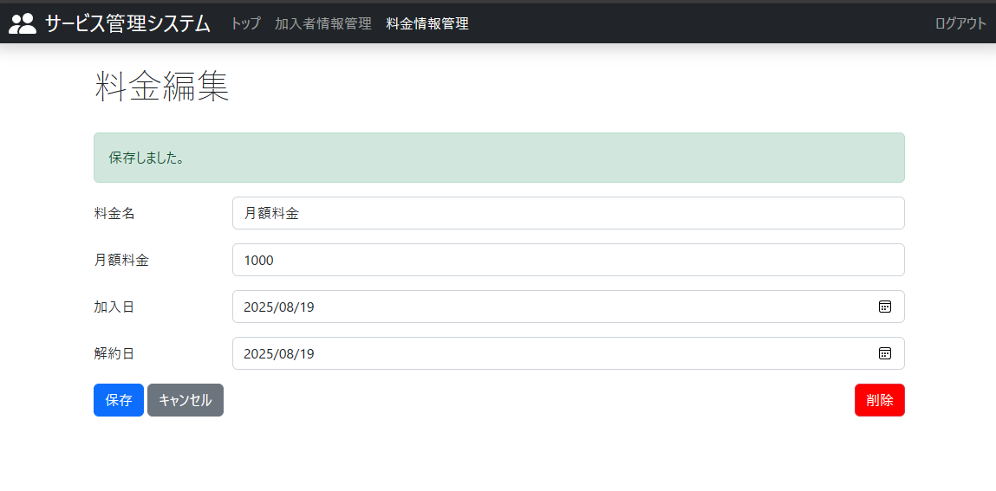

13.項目12を実行した後にデーターベースに「料金名」に”月額料金”「月額料金」に”1000”「加入日」に”2025年8月19日”「解約日」に”2025年9月19”日と記載された料金情報が存在することを確認

■料金テーブルのカラムがわかるように張っておきました

13のテスト結果

ケース14-15
料金新規追加画面の「解約日」だけ情報を記載せずに登録ボタン押下

14.「料金名」に”月額料金”「月額料金」に”1000”「加入日」に”2025年8月20日”を記載して保存ボタンを押下した時に、料金編集画面に遷移する

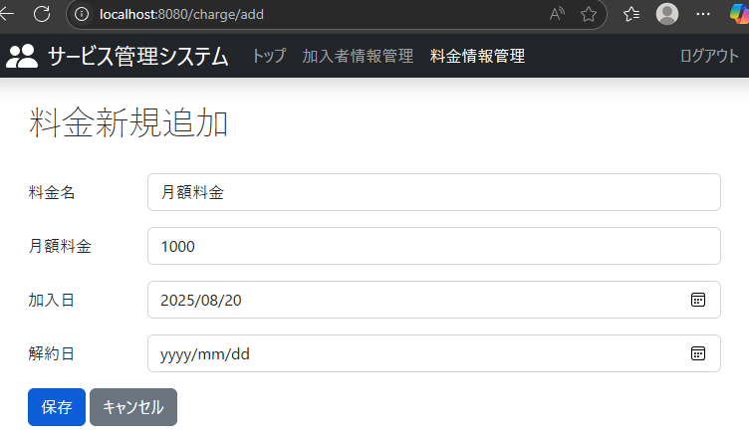

 | ■詳細設計書
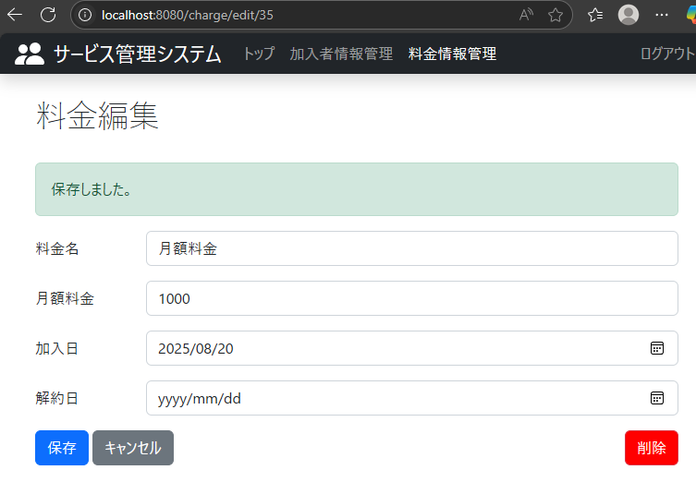
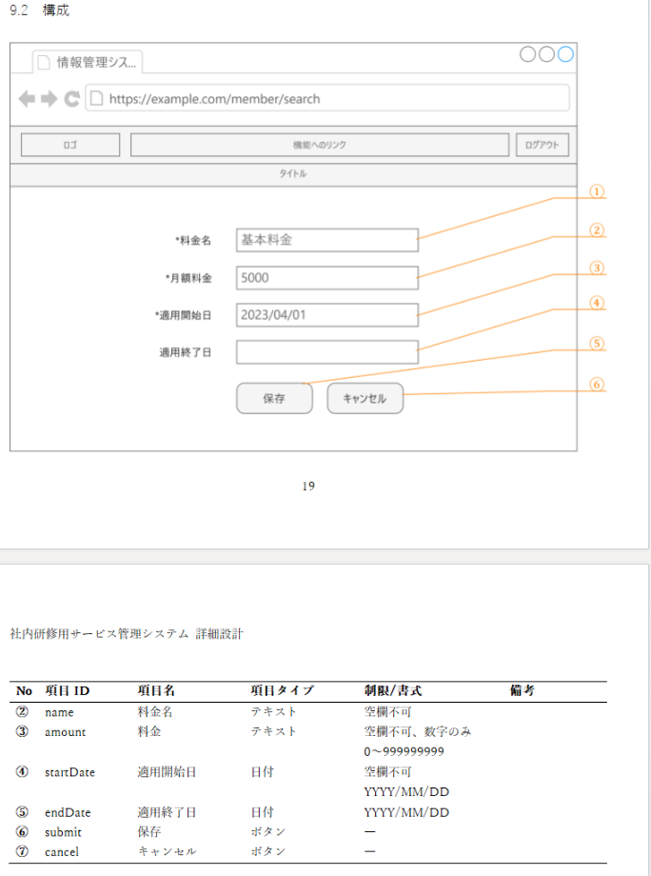

■料金テーブルのカラムがわかるように張っておきました

15.項目13を実行した後にデーターベースに「料金名」に”月額料金”「月額料金」に”1000”「加入日」に”2025年8月20日”と記載された料金情報が存在することを確認する

ケース16-17
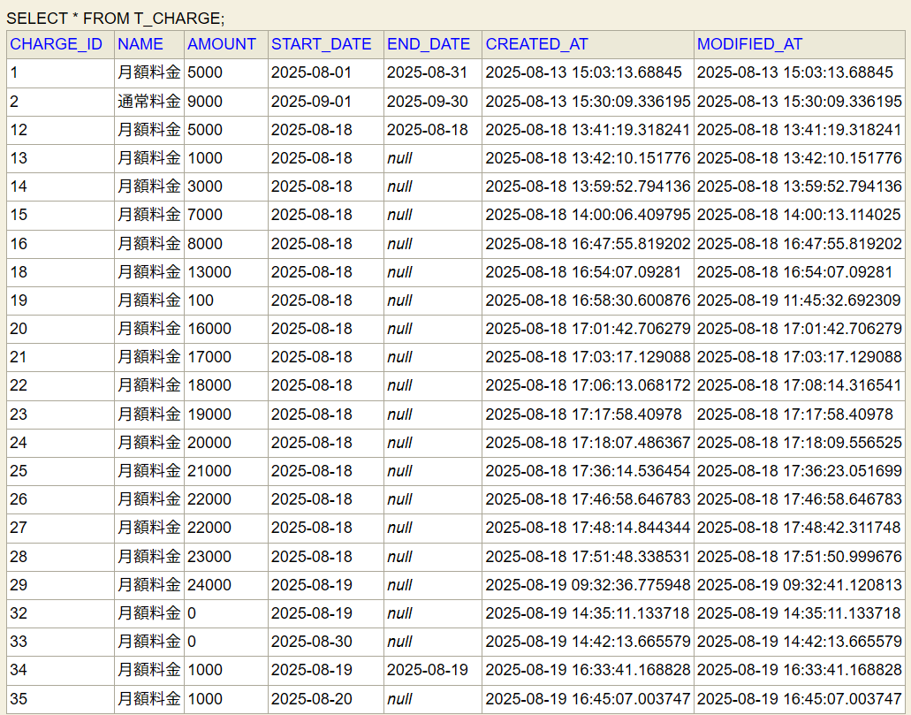
料金新規追加画面の必須項目に情報を記載せずに登録ボタン押下

16.全て空欄で登録ボタンを押下したときに、データーベースに情報が保存されず「料金」「月額料金」「加入日」の欄の下に”この項目の入力は必須です。”と表示される

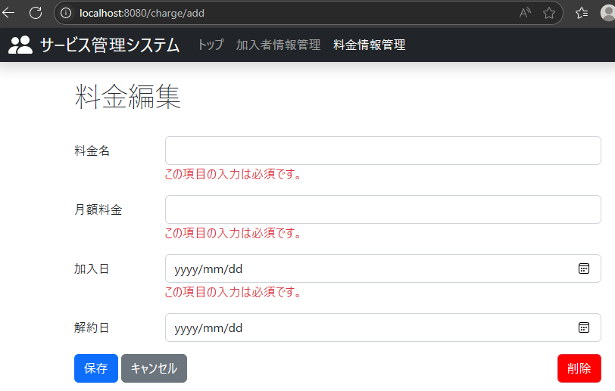

17.項目14を実行した後にデーターベースに全カラムになにも情報がないレコードが存在しないことを確認する

ケース18-29
料金編集画面を確認する

18.料金編集のテキストが表示される
19.料金名のテキストが表示される
20.料金名のテキストボックスが表示される
21.月額料金のテキストが表示される
22.月額料金のテキストボックスが表示される
23.加入日のテキストが表示される
24.加入日の日付選択ボックスが表示される
25.解約日のテキストが表示される
26.解約日の日付選択ボックスが表示される
27.保存ボタンが表示される
28.キャンセルボタンが表示される
29.削除ボタンが表示される | ■詳細設計書

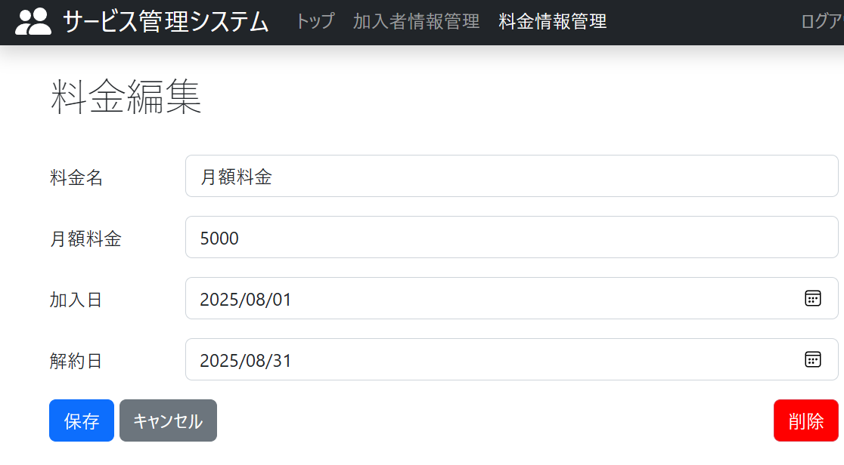
18.料金編集のテキストが表示される

19.料金名のテキストが表示される
20.料金名のテキストボックスが表示される

21.月額料金のテキストが表示される

24.加入日の日付選択ボックスが表示される
22.月額料金のテキストボックスが表示される

23.加入日のテキストが表示される

26.解約日の日付選択ボックスが表示される

28.キャンセルボタンが表示される
25.解約日のテキストが表示される
27.保存ボタンが表示される
29.削除ボタンが表示される

ケース30-39
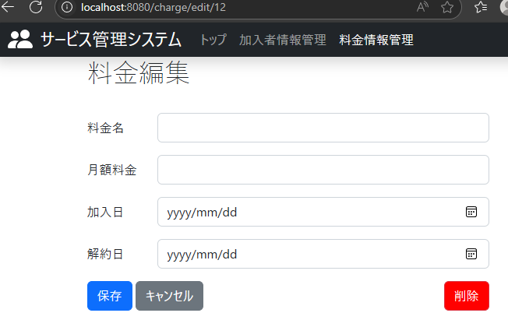
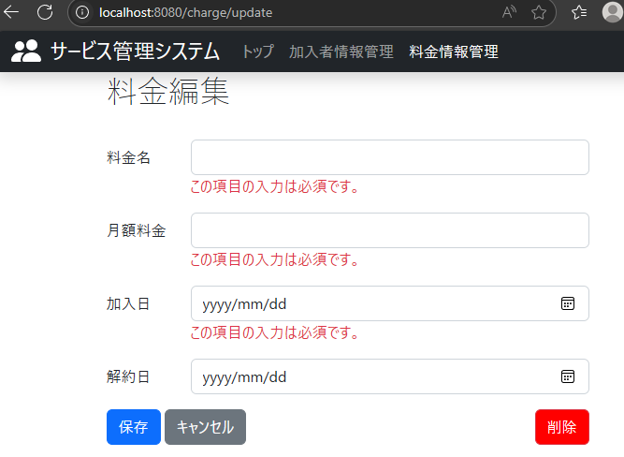
料金編集画面で料金編集をする

30.料金番号”1”の料金情報の「料金名」に”通常”「月額料金」に”2000”「加入日」に”2025年9月1日”「解約日」に”2025年10月01日”に変更して保存ボタンを押下した時に、料金編集テキストの下に”保存しました。”と表示される
35.データーベースにある料金番号”12”のレコードが「料金名」が”通常”「月額料金」が”5000”「加入日」が”2025年8月18日”「解約日」が”2025年8月18日”のまま変更されていないことを確認する
36.キャンセルボタンを押下した時に料金情報検索画面に遷移する。
37.料金番号“15”の料金情報編集画面で削除ボタンを押下した時に、ブラウザ上部に”id:4を削除してもよろしいですか？”と表示される
38.料金番号“15”の料金情報編集画面で削除ボタンを押下した時に、OKボタンを押下すると料金情報検索画面に遷移する
39.項目38を実行した後にデーターベースに料金番号”15”のレコードが存在しないことを確認する
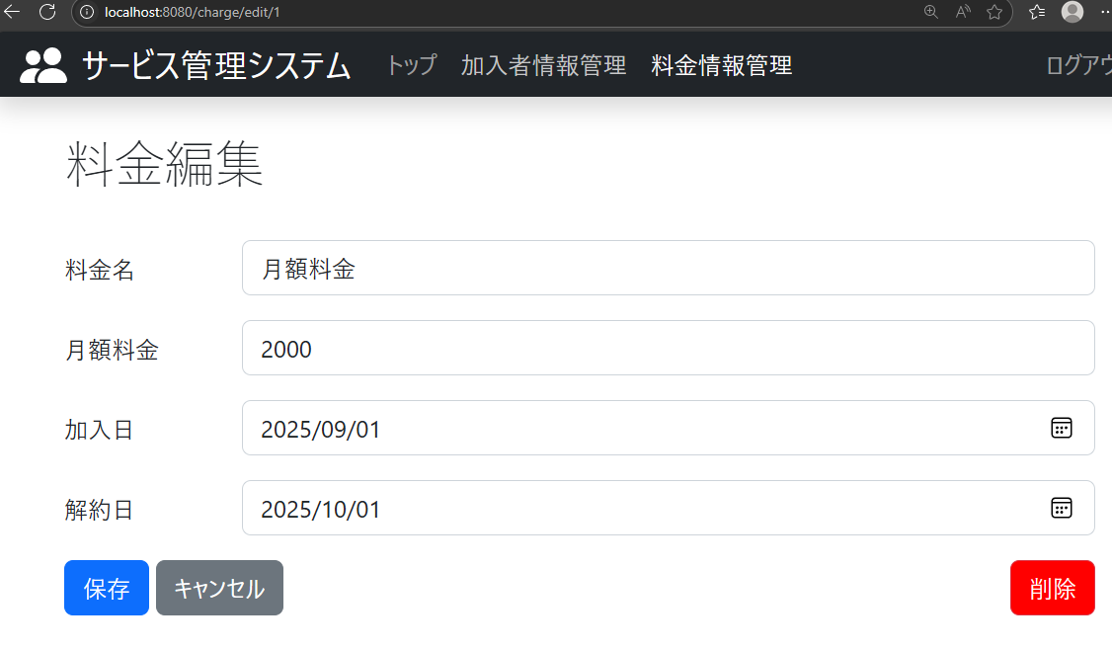

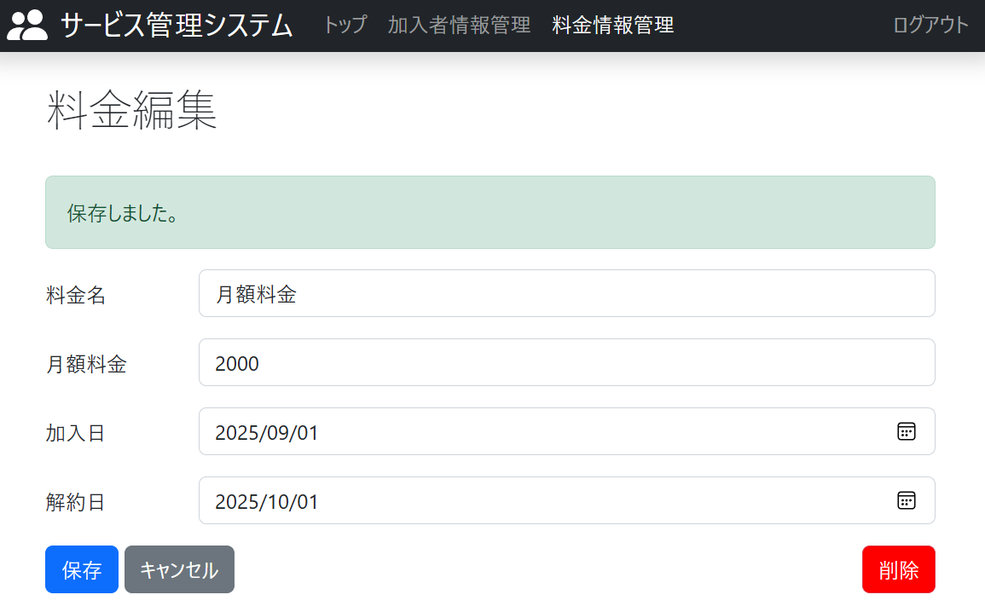

31.データーベースにある料金番号”1”のレコードが「料金名」が”通常”「月額料金」が”2000”「加入日」が”2025年9月1日”「解約日」が”2025年10月01日”となっていることを確認する

32.料金番号”2”の料金情報の必須項目である「料金名」に”通常“「月額料金」に”1000”「加入日」に”2025年10月1日”を記載して保存ボタンを押下した時に、料金編集テキストの下に”保存しました。”と表示される
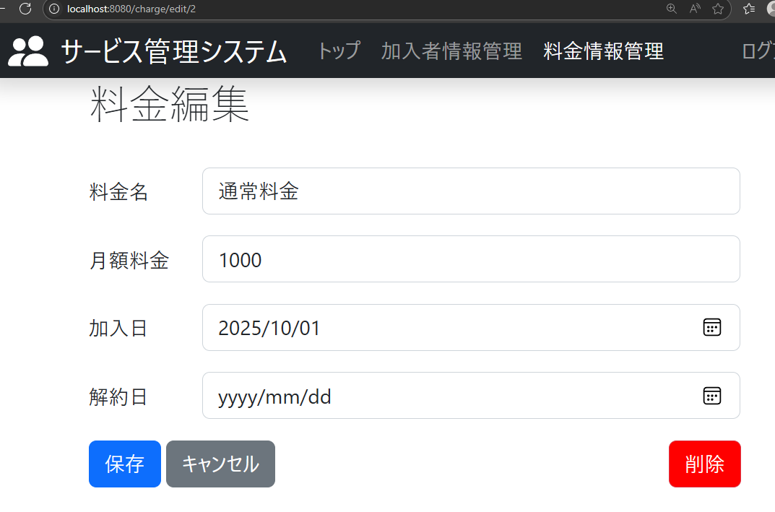

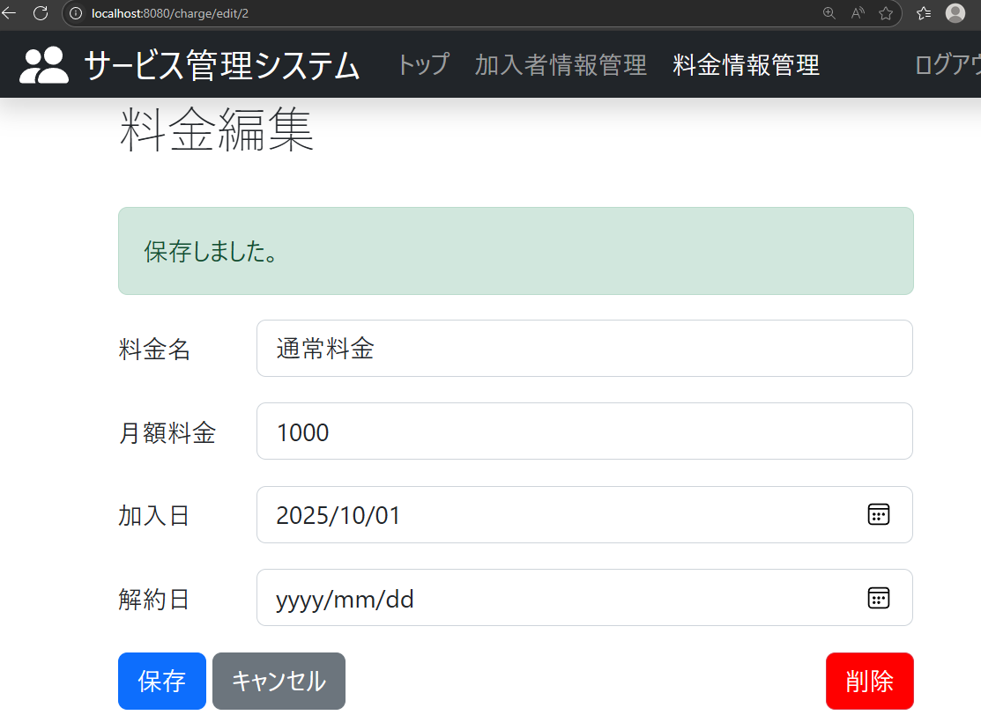

33.データーベースにある料金番号”2”のレコードが「料金名」が”通常”「月額料金」が”1000”「加入日」が”2025年10月1日”となっていることを確認する

34.料金番号”12”の料金情報に全て空欄で登録ボタンを押下したときに、「料金」「月額料金」「加入日」の欄の下に”この項目の入力は必須です。”と表示される

